PASAPORTE
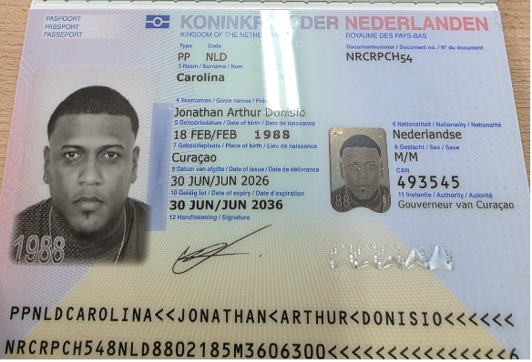
Nombre 1 | Jonathan
Nombre 2 | Arthur
Nombre 3 | Donisio
Apellido 1 | Carolina
Pasaporte | NRCRPCH54
Fecha de nacimiento | 1988-02-18
Edad | 38
Estado civil | Soltero
País | Curazao
Email: | Yonyrast@gmail.com
Teléfono | 599 9662802
Profesión
RH
Seguro | SVB
Peso | 79
Altura | 1.7
Idioma | Idioma espanñol, ingles

Salud | Odontologia
Estadia | FECHAS: 5 al 12 de Agosto

COSTEO
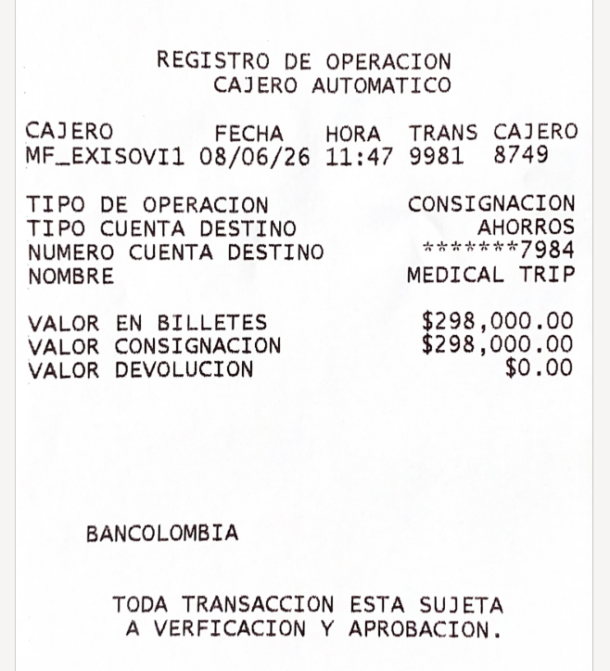
 |  |  |  |  |  |  |  |  | Libro diario contable |  | PAGOS
ARCHIVO DE DOCUMENTOS MEDICOS | PAGOS-FACTURA | RESERVAS Y CONFIRMACION | SERVICIOS | PROVEEDOR | CANTIDAD | PRECIO UNITARIO | Jonathan | PAGOS EN PESOS | RETENCIÓN EN LA FUENTE | PAGO TOTAL | PROVEEDOR - NOMBRE COMERCIAL | ID | Fecha del pago | Valor del pago | Forma de pago de donde salió el dinero | Tipo de movimiento | Comentarios
App | PRE COMPRA | Confirmada | Póliza de asistencia médica al viajero | Colasistencia | 1,00 Unidades | $ 2,00 | $2.00 | $5,940 | $0 | $5,940
Archivado | Facturado | SIN CITA | Radiografía panorámica dental | Imágenes y especialistas | 1,00 Unidades | $ 31,00 | $31.00 | $53,000 | $1,060 | $51,940 | IMÁGENES Y ESPECIALISTA TESORO |  | 2026-08-03 | $51,940 | JURIDICA BANCOLOMBIA | TRANSFENCIA BANCARIA
No se solicita | No tiene costo | Confirmada | Consulta con especialista en ODONTOLOGÍA | Alta Estética Dental | 1,00 Unidades | $ 00,00 | $0.00 | $0.00 | $0.00 | $0.00
 | DSM 455 | Confirmada | Traslados Cortos Hotel -centro médico | ALEJANDRO | 3 | 12 | $36.00
 | DSM 451 | Confirmada | Recibio el Dinero del pago y lo consigno a Medical | Andres | 0,35 Unidades | $ 65,00 | $22.75 | $92,000 | $0 | $92,000 | ANDRES |  | 2026-08-19 | $92,000 | JURIDICA BANCOLOMBIA | TRANSFENCIA BANCARIA
 | DSM 455 | Confirmada | Servicio Medical Trip Colombia - Acompañamiento presencial y Virtual en español x 8 horas | ALEJANDRO |  |  |  | $72,000 | $0 | $72,000 | Alejandro Garcia |  | 2026-08-06 | $80,000 | JENNY NEQUI | TRANSFENCIA BANCARIA
 |  |  |  |  | Total | DÓLARES | $91.75 | $222,940 | TOTAL PAGADO
 |  |  |  |  |  | PESOS | $275,250 | $275,250 | TOTAL COBRADO
 |  |  | PAGO PASAJERO |  |  |  |  | $52,310 | UTILIDAD

CONFIRMACIÓN
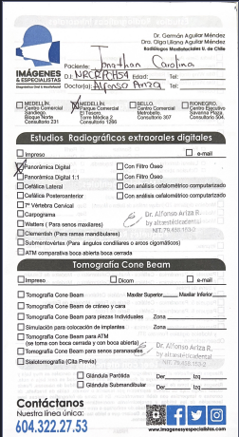
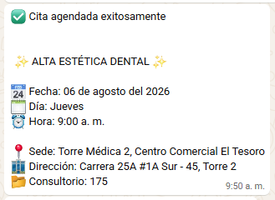
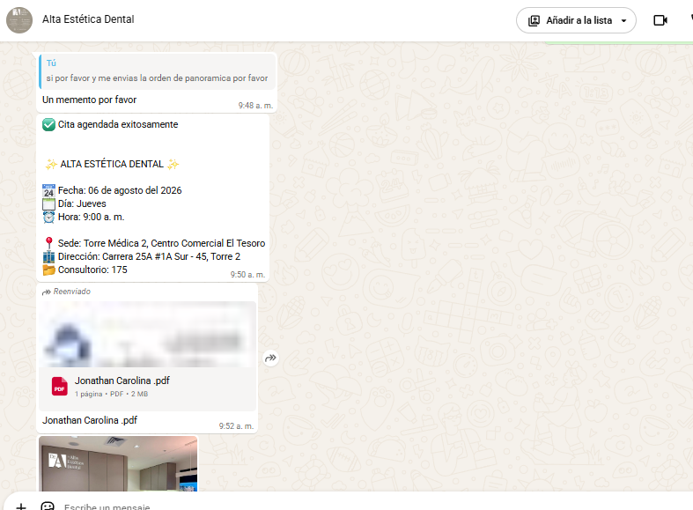
IMGENES Y ESPECIALISTAS PANORAMICA | CITA DE VALORACION ODONTOLOGICA

VUELO
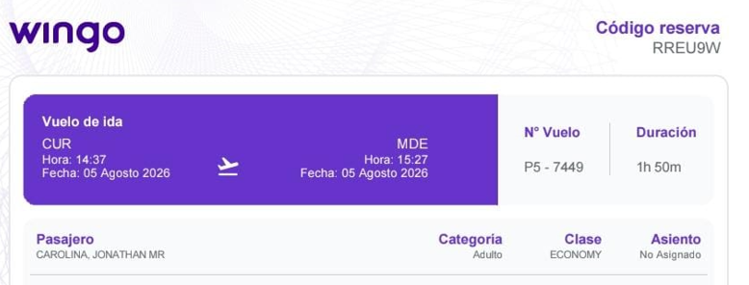
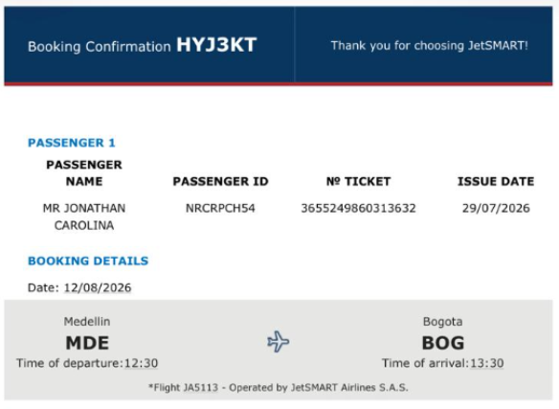
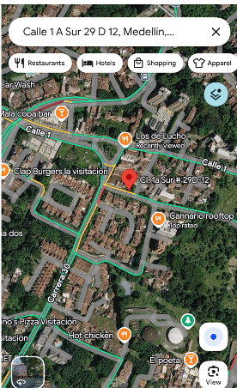
CURAZAO - MEDELLIN | MEDELLIN - BOGOTA | BOGOTA - CURAZAO | ALOJAMIENTO

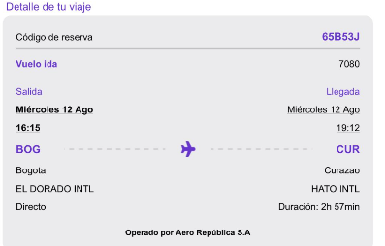
RREU9W | HYJ3KT | 65B53J | Cll 1 a sur #29 d -12

PROXIMO VIAJE
